Jaaroverzicht
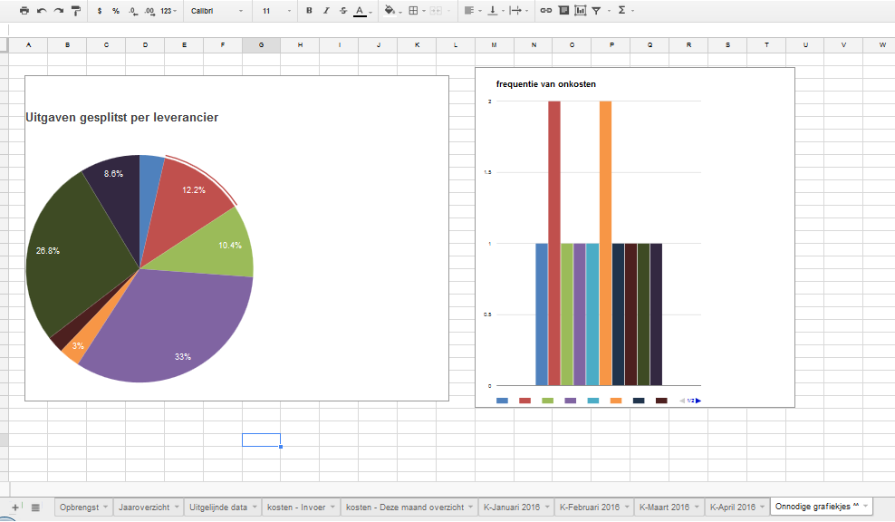
 |  | opbrengst |  |  |  | kosten
 |  | Te betalen? | BTW | incl. BTW | excl. BTW | excl.
 | Q1 | € - | € - |  |  | € -
 | Q2 | € - | € -
 | Q3
 | Q4
 | 199.17
 |  |  |  |  | PDF
 | Bedrag waarover (excl) |  | Omzetbelasting | check
1a lev belast hoog tar. | € 100.00 |  | € 40.00 | € 21.00

4a Buiten EU |  |  |  | € -
4b Binnen EU | € 20.00 |  | € 8.00 | € 4.20

5b Voorbelasting | € 8.00 |  |  | € -
vermindering kor

 |  |  | 0.4

 | Januari | Februari | Maart | April | Mei | Juni | Juli | Augustus | September | Oktober | November | December
Opbrengst | formule | formule | formule | formule | formule | formule | formule | formule | formule | formule | formule | formule
kosten (incl) | formule | formule | formule | formule | formule | formule | formule | formule | formule | formule | formule | formule
kosten (excl) | formule | formule | formule | formule | formule | formule | formule | formule | formule | formule | formule | formule
BTW kosten | formule | formule | formule | formule | formule | formule | formule | formule | formule | formule | formule | formule
BTW check (afrondingsverschillen) | formule | formule | formule | formule | formule | formule | formule | formule | formule | formule | formule | formule
Forecast cost | 500 | 500 | 500 | 500 | 500 | 500 | 500 | 500 | 500 | 500 | 500 | 500

